BT8
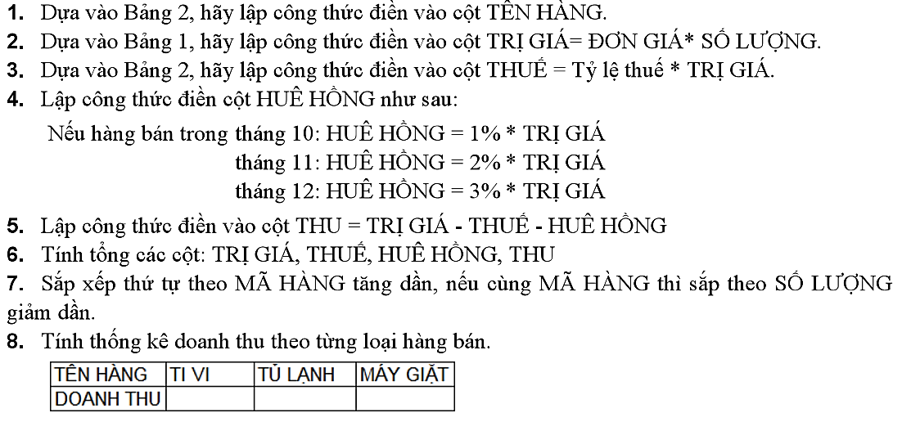
STT | MÃ HÀNG | TÊN HÀNG | NGÀY BÁN | SỐ LƯỢNG | TRỊ GIÁ | THUẾ | HUÊ HỒNG | THU
3 | MG |  | 2005-10-28 | 10
4 | MG |  | 2005-11-07 | 5
2 | TL |  | 2005-10-10 | 20
8 | TL |  | 2005-12-21 | 20
10 | TL |  | 2005-12-27 | 20
5 | TL |  | 2005-11-14 | 15
9 | TV |  | 2005-12-25 | 50
7 | TV |  | 2005-12-02 | 45
1 | TV |  | 2005-10-05 | 30
6 | TV |  | 2005-11-20 | 20

Bảng 1 |  |  |  |  | Bảng 2
THỜI ĐIỂM | TV | TL | MG |  | MÃ HÀNG | TV | TL | MG
2005-10-01 | 250 | 300 | 280 |  | TÊN HÀNG | TIVI | TÙ LẠNH | MÁY GIẶT
2005-11-01 | 240 | 280 | 270 |  | Tỷ lệ thuế | 0 | 0.05 | 0.1
2005-12-01 | 210 | 250 | 230
 |  |  |  |  | Vùng điều kiện:(để trích dữ liệu bằng Advanced Filter)
Dùng SUMIF: |  |  |  |  | TÊN HÀNG | TÊN HÀNG | TÊN HÀNG
TÊN HÀNG | TIVI | TÙ LẠNH | MÁY GIẶT
Doanh thu

Dùng DSUM: |  |  |  |  | Vùng điều kiện:
Số lượng bán | Tháng 10 | Tháng 11 | Tháng 12 |  |  | Tháng 10 | Tháng 11 | Tháng 12
TV |  |  |  |  | TV
TL |  |  |  |  | TL
MG |  |  |  |  | MG

